信息来源
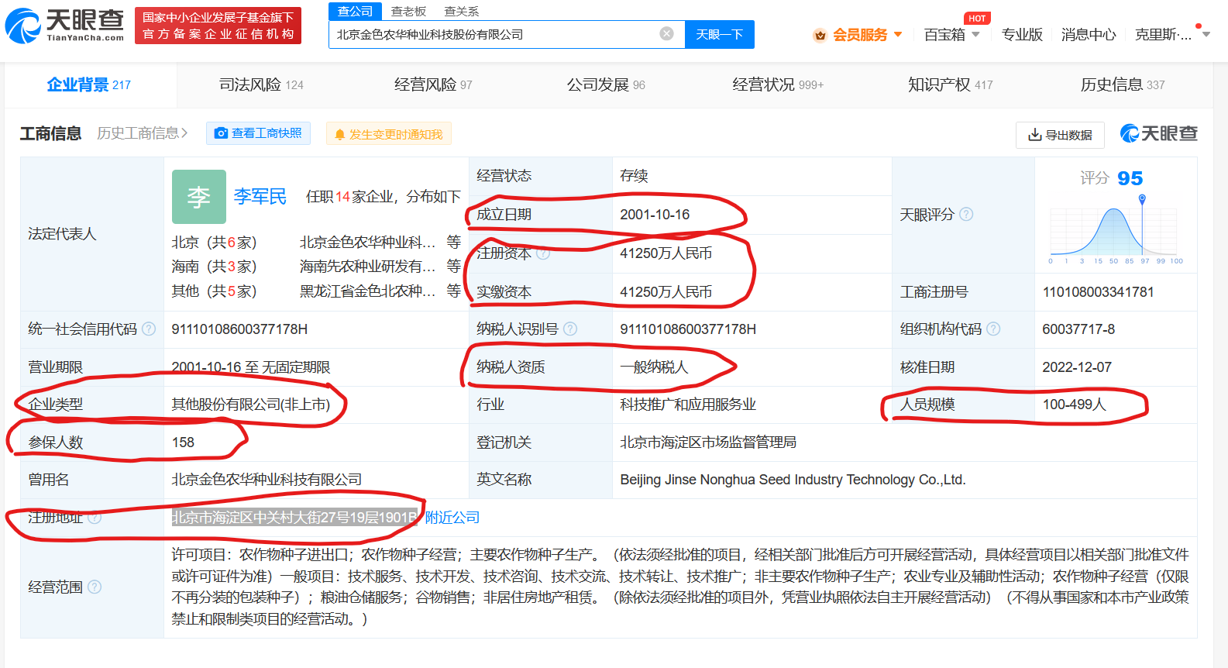
 | 信息来源
成立日期 | 天眼查
法定代表人 | 天眼查
实际控制人 | 天眼查
注册资本（万元） | 天眼查
实缴资本（万元） | 天眼查
企业规模 | 企查查
营业收入（2022） | 企查查
企业类型 | 天眼查
纳税人资质 | 天眼查
人员规模 | 天眼查
参保人数 | 天眼查
主营业务 | 烯牛数据 | https://www.xiniudata.com/
电话 | 天眼查
邮箱 | 天眼查
官网链接 | 天眼查
地址 | 天眼查

注意事项： 1. 为压缩文件大小，除公司官网外，其余所有信息需要清除格式和超链接，可复制相关信息后通过双击单元格再粘贴。 2. 为保证信息格式尽可能统一，主要信息通过天眼查获得 3. 企业规模通过企查查获得 4. 营业收入（2022）仅针对上市企业，通过企查查获得。如没有相关信息则填na 5. 主营业务通过烯牛数据获得

